현황
옥도면 착한가게 명단 (2023.3.6기준)

연 번 | 착한가게명 | 주 소 | 사 진
1 | 서해민박식당 | 군산시 옥도면 선유북길 93 | 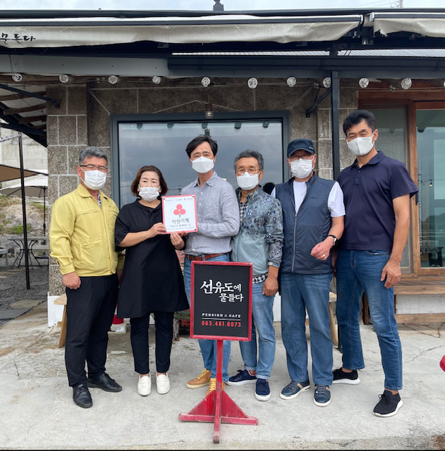
2 | 선유도에물들다 | 군산시 옥도면 선유도2길 69 | 